关系图
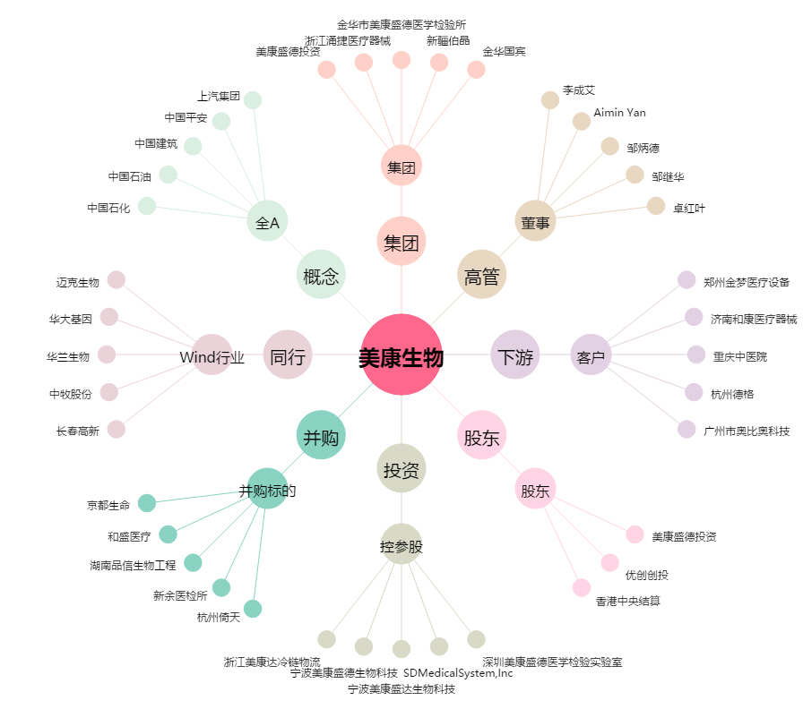
美康生物[300439.SZ] - 关系概览图

